Anleitung_Hinweise
Anleitung:
-> Stammdaten erfassen
-> Absenzen erfassen (entweder gem. Arztzeugnissen oder nach Absenzstunden aus der Zeitwirtschaft)
-> Kürzung ablesen

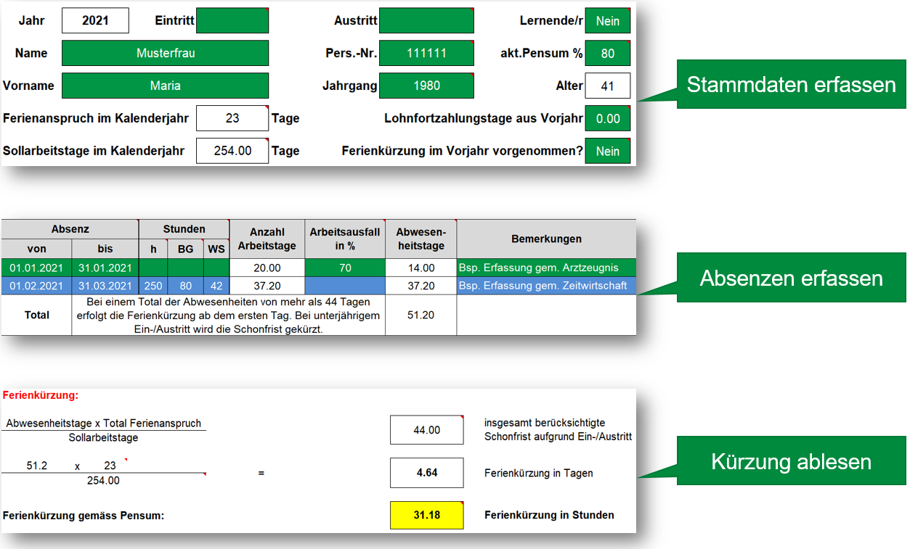

- Erfassungen gem. Arztzeugnis:
1. Zeitraum (von/bis) erfassen
2. Arbeitsausfall in Prozent erfassen
3. und Bemerkung ergänzen
- Erfassung nach Absenzstunden aus der Zeitwirtschaft:
1. Zeitraum (von/bis) erfassen
2. Gesamtzahl der Absenzstunden im Zeitraum erfassen
3. Beschäftigungsgrad in dieser Zeit erfassen
Die Zeile wird blau, sobald Stunden erfasst wurden.
4. Wochenstunden in dieser Zeit Beim BandBreitenModell 4 -> 42 Std.; beim BBM7 -> 43 Std. etc.
5. und Bemerkung ergänzen (Ursprung der Erfassung)

Hinweise:
- Pro Kalenderjahr ist ein separates Formular zu verwenden.
- Ist das zusammenhängende Ereignis jahresübergreifend, müssen zwei Formulare ausgefüllt werden.
- In den grünen Feldern können Eingaben gemacht werden.
- Oben werden die Ferien und Sollarbeitstage ungekürzt bei ganzjähriger Anstellung angezeigt. Unten in der Berechnungsformel werden die Werte gem. Anstellungszeit angezeigt.
- Die Kürzung der Ferientage erfolgt nach Kalendertagen während der Anstellungszeit (entspricht AZALEE). Die Kürzung der Sollzeit entspricht den Arbeitstagen während der Anstellungszeit.
- Zu etlichen Feldern sind Kommentare mit zusätzlichen Hinweisen erfasst (Felder mit rotem Dreieck rechts oben. Mit Maus über Feld fahren, und Kommentar lesen).

